상품제안서
타탄더블양면 클러치쿠션담요A | 상품코드: S43633

 |  |  |  |  |  |  | 02-713-8555 | www.synergygift.co.kr
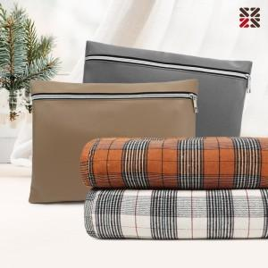

【상세/제작정보】 | <p>●담요 인쇄불가&nbsp;</p>

【인쇄/포장옵션】 | 커버실크1도 / 포장불가능

【공급단가】 | 수량 | 30~ | 100~ | 300~ | 500~ | 1,000~
*VAT별도 | 단가 | 11,900원 | 11,190원 | 10,800원 | 10,480원 | 10,200원

【상품 URL】 | https://www.synergygift.co.kr:443/src/goods_detail.php?gdno=43633

